Cálculo
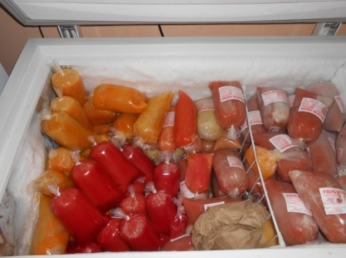
Receita | R$ 4.00
(-) Gastos totais | R$ 1.68
Lucro/Prejuízo | R$ 2.32

POR QUANTO VENDER?

Esta Foto de Autor Desconhecido está licenciado em CC BY-SA-NC
Markup | R$ 4.00 | 42%
Comissão | R$ 0.20 | 5%
Impostos sobre venda | R$ 0.00
Lucro | R$ 2.12 | 53%

 | R$ 2.12

Calculo do valor de venda
Valor alvo | R$ 4.00
Gastos | R$ 1.68
Markup | 42%
% Extras | 5%
% Lucro | 53%

Planilha1


